Sheet1
ฟอร์มใบขอเปิดใบกำกับ

 |  |  | วันที่ : 00/00/2019 | รหัสลูกค้า : TTPXXXX (SEA) |  |  | ผู้จัดทำ
 |  |  | เลขที่ตู้ : - เว้นว่าง (สำหรับ เจ้าหน้าที่ TTP CARGO) | เลขที่ CO : - เว้นว่าง (สำหรับ เจ้าหน้าที่ TTP CARGO)
 |  |  |  |  |  |  |  |  |  | สลิปโอนเงินไทย | สลิปโอนเงินจีน
ลำดับ | รูป | รหัสสินค้า | ชื่อสินค้าไทย/ อังกฤษ | จำนวน | หน่วย | ราคาบาท/หน่วย | ราคารวม (บาท) | Tracking China | จำนวนกล่องส่งเข้าโกดังจีน | 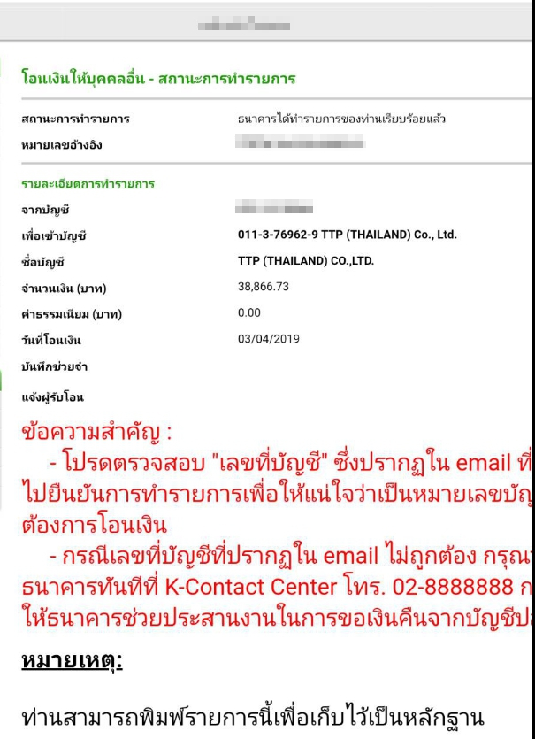 | 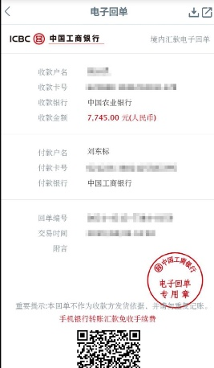
1 | 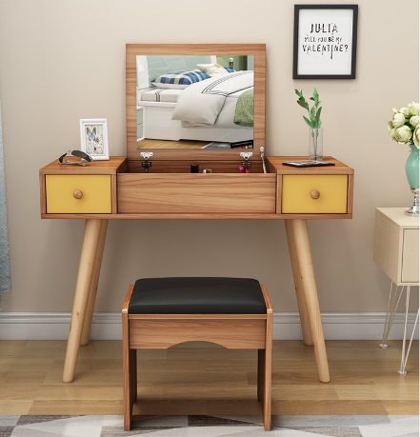 | DRESSING TABLE | DRESSING TABLE | 33 | PCS | 1,500.00 | 49,500.00 | 3938511242626 (YIWU) - SHIP | 12 CARTONS
2 |  |  |  |  |  |  | -
3 |  |  |  |  |  |  | -
4 |  |  |  |  |  |  | -
5 |  |  |  |  |  |  | -
6 |  |  |  |  |  |  | -
7 |  |  |  |  |  |  | -
 |  |  |  |  | ยอดสุทธิ |  | 49,500.00
 |  |  |  | 7% | ภาษีมูลค่าเพิ่ม 7% |  | 3,465.00
 |  |  |  |  | รวมทั้งสิ้น |  | 52,965.00

